FI
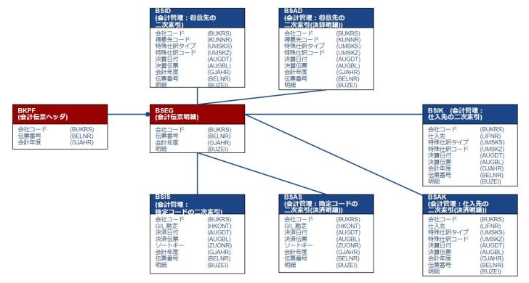
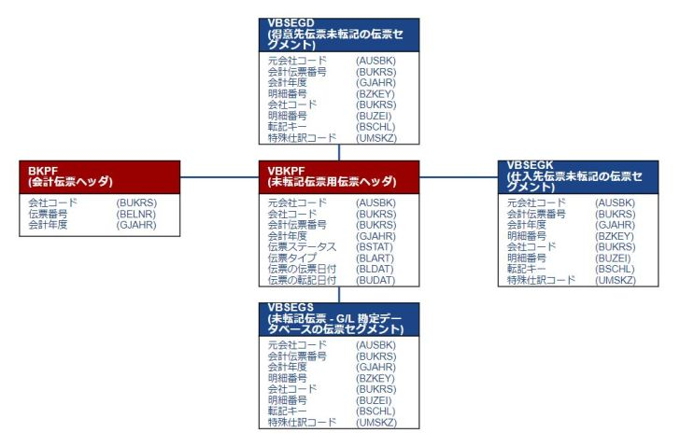
https://tokulog.org/blog/category/knowhow/fi/
 | インボイス |  |  |  |  |  |  | 事業者登録番号 | 仮受消費税
 |  | A |  | B |  | C
 |  | 100 |  | 110 |  | 80
 |  | 110 |  | 88 |  | W

 | FI
 | /O | SE16N

 | AR | SD | 得意先 |  | S/4 ⇒ BP |  | SAP BP (Business Partner) 是 SAP 的一个关键概念，主要用于统一地描述那些与一个公司进行交易的实体。这些实体可能包括客户、供应商、银行或关联企业。
 | AP | MM | 仕入先 |  |  |  | 通过使用 SAP Business Partner 这一概念，SAP 系统能够为这些实体提供一个统一且集中的数据存储方式。
 | GL | FI |  |  |  |  | 在以前的 SAP 版本中，客户和供应商是分开存储和管理的。但是随着时间的推移，为了提高效率和简化数据管理，SAP 引入了 Business Partner 的概念，以统一管理所有交易实体的信息。

 | 在SAP（Systems, Applications, and Products in Data Processing）中，AR、AP和GL是财务会计（Financial Accounting, FI）模块中非常重要的组成部分。这些术语分别代表了应收账款（Accounts Receivable）、应付账款（Accounts Payable）和总账（General Ledger）。下面是对这三个术语更详细的解释：
 | ### AR（应收账款）
 | - **概念**: 应收账款管理一个企业应收取的所有款项。这通常包括销售发票、接收的现金支付以及与客户相关的其他财务活动。
 | - **主要操作**: 创建和管理客户发票，记录收到的付款，跟踪欠款以及其他与应收款项相关的财务活动。
 | - **相关SAP表**: `BSID`, `BSAD`, `KNA1`, `KNB1` 等。

 | ### AP（应付账款）
 | - **概念**: 应付账款管理一个企业需要支付的所有款项。这通常涉及从供应商收到的发票、发出的现金支付、信用术语等。
 | - **主要操作**: 创建和管理供应商发票，记录发出的付款，管理信用术语和现金折扣等。
 | - **相关SAP表**: `BSIK`, `BSAK`, `LFA1`, `LFB1` 等。

 | ### GL（总账）
 | - **概念**: 总账是企业会计信息的核心，其中记录了所有财务交易数据。它为管理层和外部利益相关者（如股东、税务机构等）提供了完整、一致和实时的财务信息。
 | - **主要操作**: 总账包括所有会计凭证（包括由AR和AP生成的凭证）的记录、财务报表的生成、期末处理（如折旧、结转等）。
 | - **相关SAP表**: `BKPF`, `BSEG`, `GLT0`, `BSIS`, `BSAS` 等。
 | 这三个术语不仅在SAP中广泛使用，还在财务会计和企业资源规划（ERP）的整个领域中使用。它们分别代表企业的财务健康、现金流和财务状况的不同方面。

SD
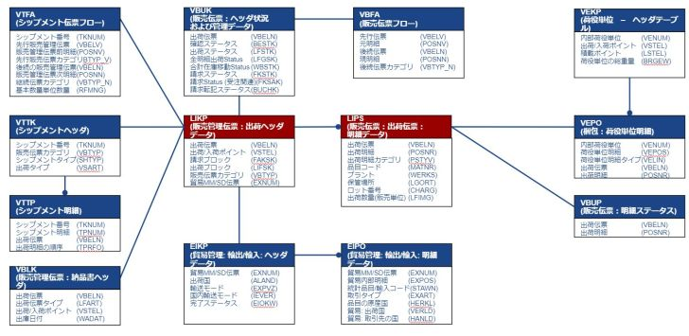
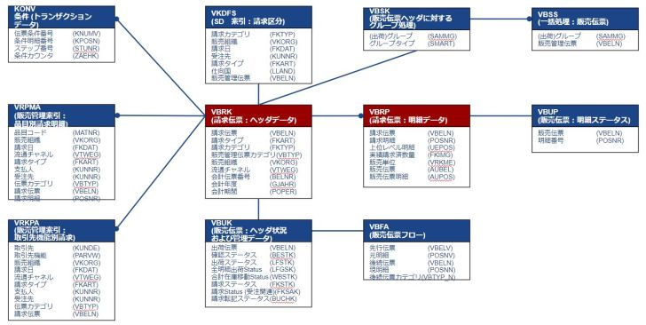
SAP SD（販売および配信）モジュールは、注文処理、配信、請求書処理など、企業の販売および物流活動を管理するためのものです。
以下は、SDモジュールで一般的に使用されるいくつかの基本的なトランザクションコード（T-Code）です：
### 注文処理
- `VA01` - 販売注文の作成
- `VA02` - 販売注文の変更
- `VA03` - 販売注文の照会

### 配信（出荷）
- `VL01N` - 配信の作成
- `VL02N` - 配信の変更 | https://tokulog.org/blog/category/knowhow/sd/
- `VL03N` - 配信の照会

### 請求書処理
- `VF01` - 請求書の作成
- `VF02` - 請求書の変更
- `VF03` - 請求書の照会

### 価格と条件
- `VK11` - 条件レコードの作成（価格、割引など）
- `VK12` - 条件レコードの変更
- `VK13` - 条件レコードの照会

### 在庫確認と可用性
- `VA05` - 販売注文リスト
- `VL06` - 配信モニター
- `MB5B` - 在庫状況レポート

### その他
- `VD01` - 顧客マスターの作成（販売エリア）
- `XD01` - 顧客マスターの作成（完全）
- `VD02` - 顧客マスターの変更
- `VD03` - 顧客マスターの照会

これは非常に基本的なリストであり、企業やプロジェクトによっては追加のトランザクションコードが必要になる場合もあります。
各トランザクションコードには特定の業務処理を行うための多くのフィールドとオプションがあります。
正確な業務要件に基づいて適切なトランザクションコードを使用することが重要です。

SDテーブル
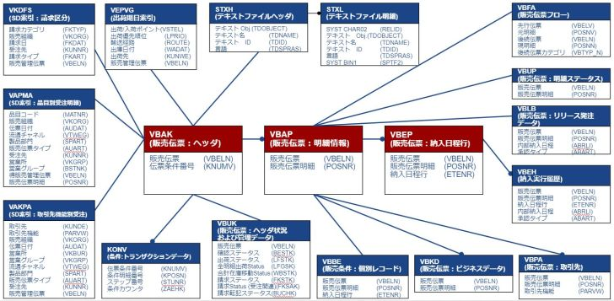

SAPのSD（販売および流通）モジュールでは、出荷に関連する多くのテーブルがあります。これらのテーブルは、出荷プロセスの各ステージを追跡し、記録するために使用されます。以下は、出荷に関連する一部の主要なSAPテーブルです：

1. **VBAK**: 販売オーダーのヘッダー情報。
2. **VBAP**: 販売オーダーのアイテム情報。
3. **LIKP**: 出荷ヘッダー情報。
4. **LIPS**: 出荷アイテム情報。
5. **VEKP**: 出荷ユニットヘッダ（バッチトラッキングなど）。
6. **VEPO**: 出荷ユニットアイテム。
7. **EKKO**, **EKPO**: 購買オーダーのヘッダーとアイテム（供給側）。
8. **VBFA**: 販売文書のフロー。
9. **VTTK**: 輸送ヘッダー。
10. **VTTP**: 輸送アイテム。

これらのテーブルは、出荷プロセスの管理と追跡に不可欠です。テーブル間でのリレーションシップは、関連するプロセスがスムーズに進行するように整合性を保ちます。

注意：上記のテーブル名やその用途は、SAPのバージョンやカスタマイズによって異なる場合があります。従って、具体的なシステム設定や要件に応じて、これらの情報を確認してください。

